상품제안서
3단 풀컬러우산 제작 | 상품코드: F22212

 |  |  | 02-412-0044 | www.easy1.co.kr
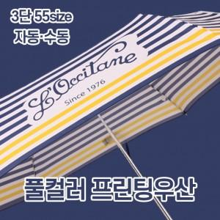

【상세/제작정보】

【인쇄/포장옵션】 | / 무지종이케이스

【공급단가】 | 수량 | 30~
*VAT별도 | 단가 | 16,300원

【상품 URL】 | http://www.easy1.co.kr/src/goods_detail.php?gdno=22212

